3e kw
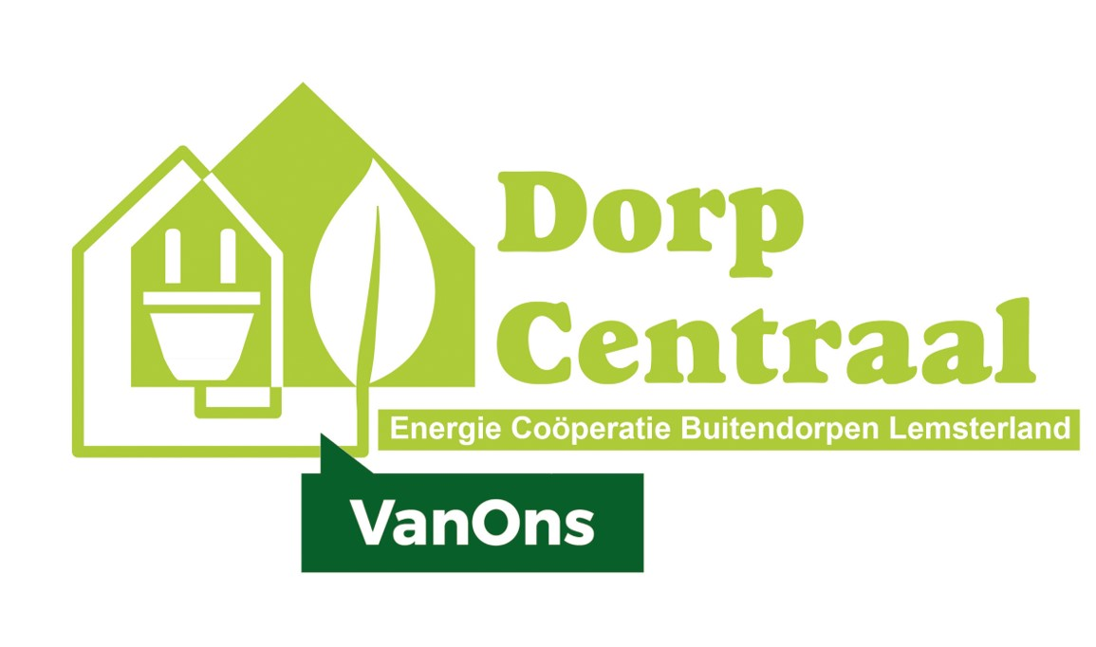

Begroting 2020
Vast te stellen Algemene Leden Vergadering (bij rondzending)

Baten en lasten |  |  | Begroting 2020 |  | Begroting 2019 |  | Werkelijk 2019

Baten
6840 | Wederverkopersvergoeding NLD | € 1,200 |  | € 1,200 |  | € 1,406
 |  | ---------- |  | -------- |  | --------
 | Totaal baten |  | € 1,200 |  | € 1,200 |  | € 1,406

Lasten
6210 | Kantoorkosten, papier en inkt | € 100 |  | € 100 |  | € 55
6220 | PR / Drukwerk / Website | € 200 |  | € 200 |  | € 74
6230 | Vergaderingen en activiteiten | € 250 |  | € 400 |  | € 196
6240 | Bankkosten | € 110 |  | € 110 |  | € 101
6250 | Diversen en onvoorzien | € - |  | € - |  | € -
 |  | ---------- | € 660 | -------- | € 810 | -------- | € 426

6310 | Contributies/inschrijvingen | € 100 |  | € 100 |  | € 100 |  | Us Kooperaasje lidmaatschapsgeld
6320 | Administratiekosten | € 200 |  | € 200 |  | € 280 |  | Administratiekantoor, 2018 èn 2019
6330 | Verzekeringen | € 75 |  | € 75 |  | € 73 |  | Verzekering Achmea: aansprakelijkheid
 |  | ---------- | € 375 | -------- | € 375 | -------- | € 453

6400 | Energieproject |  | € - |  | € - |  | € -
 |  |  | ---------- |  | -------- |  | --------
 | Totaal lasten |  | € 1,035 |  | € 1,185 |  | € 879
 |  |  | ===== |  | ===== |  | =====
Uitkomst (positief) |  |  | € 165 |  | € 15 |  | € 527

[GV 13april2020]

